Hoja1
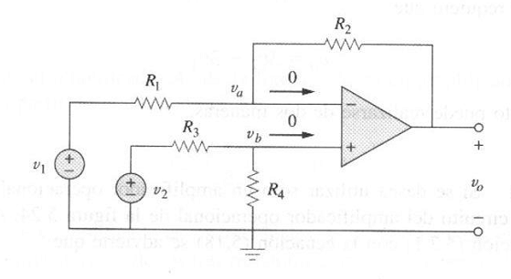
Amplificador Operacional Diferencial Ideal

Amplificador Operacional Diferencial Ideal
V1 | V2 | R2 | R1 | Vo
4.64 | 3.3 | 1 | 1 | 1.34

Amplificador Operacional Diferencial Real

Amplificador Operacional Diferencial
V1 | V2 | R1 | R2 | R3 | R4 | Vo (teórico) | Vo (mul) | Ganancia
0.50 | 0.00 | 10000.00 | 100000.00 | 10000.00 | 100000.00 | 4.96 | 5.00 | 10.08
1.01 | 0.00 | 10000.00 | 100000.00 | 10000.00 | 100000.00 | 10.10 | 10.30 | 10.20
1.20 | 0.00 | 10000.00 | 100000.00 | 10000.00 | 100000.00 | 12.00 | 12.20 | 10.17
0.00 | 0.50 | 10000.00 | 100000.00 | 10000.00 | 100000.00 | -5.01 | -5.09 | 10.16
0.00 | 1.00 | 10000.00 | 100000.00 | 10000.00 | 100000.00 | -10.00 | -10.25 | 10.25
0.00 | 1.20 | 10000.00 | 100000.00 | 10000.00 | 100000.00 | -12.00 | -12.29 | 10.24

V1=500mv dc |  | V2=1vpico-pico, 1KHz
V1=500mv dc |  | V2=2,12vpico-pico, 1KHz

Respuesta en Frecuencia (Seguidor)
Seguidor de Voltaje DC
Vin | Vout
5V dc | 5V dc

Seguidor de Voltaje AC |  |  |  |  | Frecuencia | Ganancia
Frecuencia | Vin pico-pico | Vout pico-pico | Ganancia |  | 1 | 1.00
1 KHz | 1.00 | 1.00 | 1.00 |  | 10 | 1.00
10 KHz | 1.00 | 1.00 | 1.00 |  | 100 | 1.00
100 KHz | 1.00 | 1.00 | 1.00 |  | 500 | 0.80
500 KHz | 1.00 | 0.80 | 0.80 |  | 575 | 0.70
575 KHz | 1.00 | 0.70 | 0.70 |  | 1000 | 0.40
1 MHz | 1.00 | 0.42 | 0.42

Amplificador Operacional de Instrumentación
V1 | V2 | R1 (KΩ) | R2 (KΩ) | R3 (KΩ) | Rgain (KΩ) | Vo (teórico) | Vo (mul) | Ganancia
0 | 1 | 1 | 1 | 1 | 0.1 | 21 | 13.61 | 13.61
0 | 1 | 1 | 1 | 1 | 0.25 | 9 | 9.66 | 9.66
0 | 1 | 1 | 1 | 1 | 0.5 | 5 | 5.35 | 5.35
0 | 1 | 1 | 1 | 1 | 0.75 | 3.6666666667 | 3.72 | 3.72
0 | 1 | 1 | 1 | 1 | 1 | 3 | 3 | 3

Ganancia vs. R gain

Rgain (KΩ) | Ganancia
0.1 | 13.61
0.25 | 9.66
0.5 | 5.35
0.75 | 3.72
0.959 | 3

